Forside
Konfigurasjonsdokument WebSak
Innføring av elektronisk saksbehandling og arkivløsning i Utviklings- og kompetanseetaten, 2018

 | Konfigurasjon er foretatt i SIKKER SONE - PRODUKSJONS-miljø i Oslo kommune, UKE



 |  | Utarbeidet: April 2018
 |  | Versjon: 1.0 - PRODUKSJON | 2018-04-26
 |  | SIKKER SONE

Arkivstruktur
Oppdatert pr. 26.04.2018

Arkiv
Arkiv | Betegnelse | Standard arkivnøkkel | Fra dato
ARKIV | UKE - arkiv Saksarkiv | Oslo kommunes Arkivnøkkel

Arkivperiode
Arkiv | Betegnelse | Periode | Fra dato | Merknad
ARKIV | Virksomhetens arkiv | 1 |  | Objektorienterte arkivdeler
ARKIV | Virksomhetens arkiv | 2 |  | Settes opp med standard intervallperiodisering

Journalenhet
Journalenhet | Betegnelse | Lokasjon
AT-UKE | Arkivtjenesten | Helsfyr

Arkivdeler
Hvilke arkivdeler skal virksomheten ha?
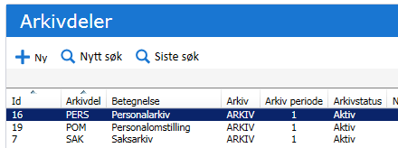
Kode | Navn | Elektronisk/papir | Ordningsprinsipp(er) | Merknad | Skjermes | Kommentar
SAK | Saksarkiv | Elektronisk | OKA |  | Skjermes i malsak | I bruk for systemsakene
PERS | Personalarkiv | Elektronisk | OKA Fødselsnummer |  | Skjermes i malsak | SIKKER SONE
POM | Personalomstilling | Elektronisk | OKA Fødselsnummer |  | Skjermes i malsak | SIKKER SONE

Ordningsprinsipp
Hvilke ordningsprinsipp skal arkivdelene ordnes etter?

Kode | Ledetekst | Betegnelse | Type ordningsprinsipp | Egendefinerte tillatt?
OKA | Oslo kommunes nøkkel | Oslo kommunes nøkkel | EH | Nei
FØDSELSNR | Fødselsnummer | Fødselsnummer | PNR | Ja

Tilgang og skjerming
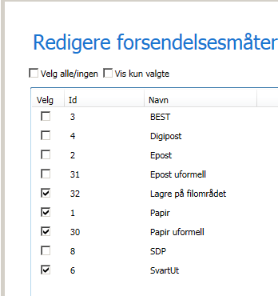
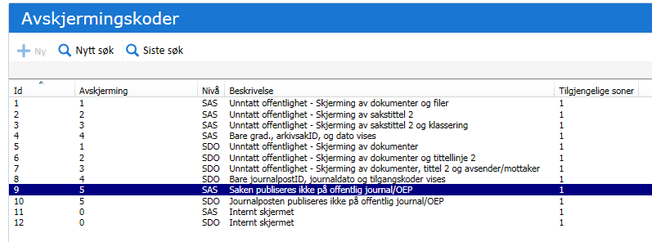
Oppdatert pr. 26.04.2018

Tilgangskoder
Hvilke tilgangskoder skal benyttes i virksomheten?

Kode | Beskrivelse | Stikkord | Offentlig beskrivelse | Kommentar | Tillates ekspedert med e-post | Sikkerhetsnivå
PD-S | Personaldokumentasjon - strengt skjermet |  | Unntatt offentlig | Tillates ikke ekspederes på e-post | Nei | 4
POM | Personalomstilling |  | Unntatt offentlig | Tillates ikke ekspederes på e-post | Nei | 4

Tillatt ekspedering i SIKKER sone

Roller
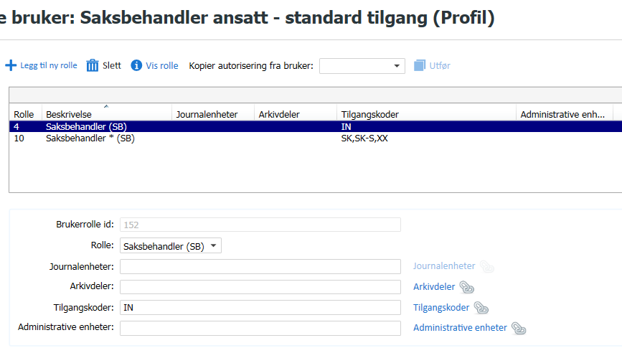
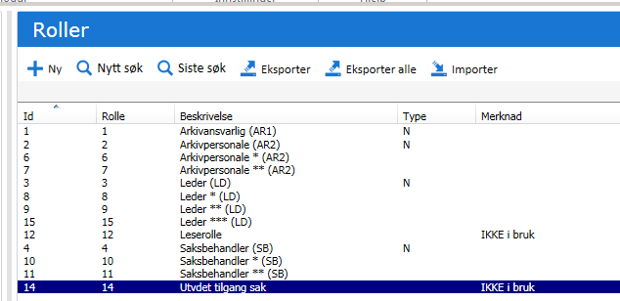
Oppdatert pr. 26.04.2018
 |  | Roller med rolleID. For utdypende beskrivelse, se arket "Om roller"
 | Standardroller: | 1 Arkivansvarlig (AR1) | 2 Arkivpersonale (AR2) | 3 Leder/saksfordeler (LD) | 4 Saksbehandler (SB) | 12 Lese uskjermet sak/jp - SKAL IKKE HA TILGANGSKODE
 | Kopiroller: | 1 Arkivansvarlig (AR1) | 2 Arkivpersonale (AR2) | 3 Leder/saksfordeler (LD) | 4 Saksbehandler (SB)
 |  |  | 6 Arkivpersonale * (AR2) | 8 Leder/saksfordeler * (LD) | 10 Saksbehandler * (SB)
 |  |  | 7 Arkivpersonale ** (AR2) | 9 Leder/saksfordeler ** (LD) | 11 Saksbehandler ** (SB)
 |  |  |  | 14 Leder/saksfordeler *** (LD)

INTERN SONE UKE

Brukeroppsett i UKE Intern sone
Personalia om brukeren |  |  |  |  |  | Organisatorisk tilhørighet og funksjon |  | Systemansv. hake | Autorisasjon (hvor skal brukeren få tilgang?)
GID ID | Navn | Tittel | Telefon | E-post | Windows påloggingsnavn | Administrativ enhet | Funksjon/rolle |  | Rolle ID | Arkivdeler | Tilgangskoder | Adm.enheter
 | Testbruker Arkivar1 | arkivar |  |  |  |  | 1!£ |  | 1 | ALLE | ALLE
SYS | Systemadministrator |  |  |  |  |  | 01! | Ja | 1 |  | Etter behov

LEDS | 1ACOS - Leder ansatt - standard tilgang MED pers. ansvar | Leder |  | NN@uke.oslo.kommuen.no | BRUKERIDENT UKE |  | 3! |  | 3 | SAK | IN
 |  |  |  |  |  |  |  |  | 8 |  | SK, PD | Egen adm.enhet
 |  |  |  |  |  |  |  |  | 9 |  | SK-S, PD-S, XX

SBANSATT | 1ACOS - Saksbehandler 1 - Standard tilgang ansatt | Saksbehandler |  | NN@uke.oslo.kommuen.no | BRUKERIDENT UKE |  | 4! |  | 4 | SAK | IN
 |  |  |  |  |  |  |  |  | 10 |  | SK, SK-S, XX
 |  |  |  |  |  |  |  |  | 11

SBINNLEID | 1ACOS - Saksbehandler 2 Ekstern (Innleid) | Saksbehandler |  | NN@uke.oslo.kommuen.no | BRUKERIDENT UKE |  | 4! |  | 4 |  | IN, SK, SK-S, XX

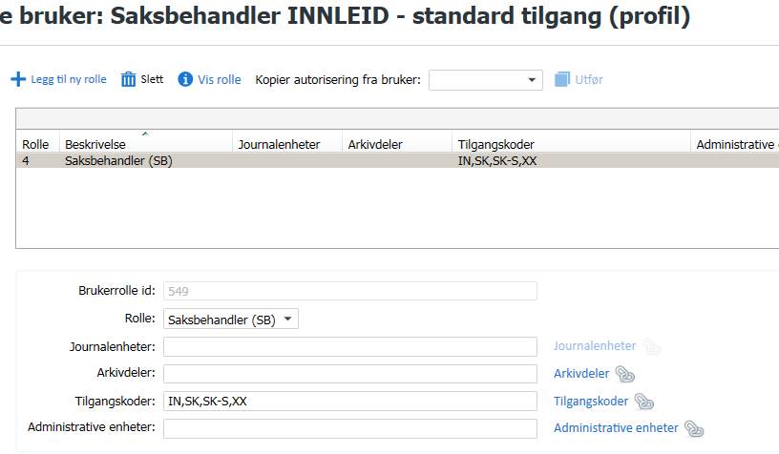
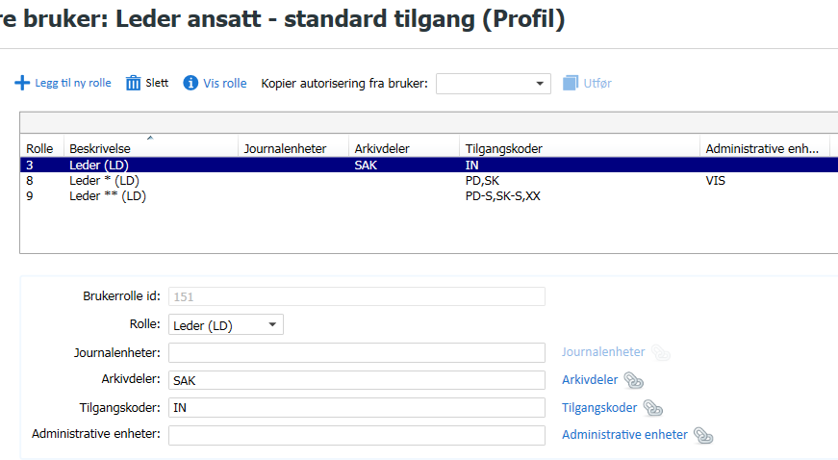
 | Eksempel ANSATT Leder med personalansvar
 |  |  |  |  |  |  |  | UKE organisasjon

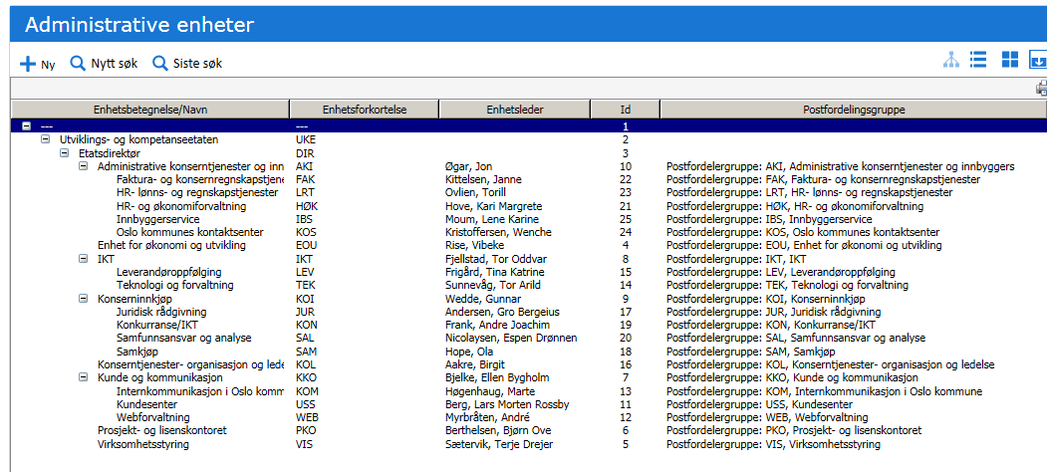

 |  |  |  | Eksempel INNLEID Saksbehandler

 | Eksempel ANSATT Saksbehandler

Maljournalposter og Dokumentmal
 |  | Oppdatert pr.26.04.18 | REGISTRERINGSBILDE FOR MALJOURNALPOST |  |  |  |  |  |  |  |  |  |  |  |  |  | SKRIVEREGLER I MALSAK |  | SKJERMINGSINFORMASJON |  |  |  | ANDRE METADATA MALJOURNALPOST
 |  |  | Gyldig for… |  |  | Standard mal for… |  |  |  |  | Mal for… |  |  |  |  |  | Utkast til standard tittel
ID | Sortering | Beskrivelse ved valg av sak | Alle sakstyper | Alle avdelinger | Ikke vis i meny | Inngående jp | Utgående jp | Internt notat (N) | X-notat | Uidentifisert JP | Innkommende e-post | Jp importert fra fil | Utgående e-post | Uidentifisert e-post (kladd) | Bruk pålogget brukers defaultverdier | Bruk verdier fra saken | Tittel | Tittel 2 | Tilgangskode | Avskjermingsnivå | Paragraf | Sone | Dok.type | Kategori | Status | Prioritet | Beh.type
11 | 10 | Utgående dokument | Ja | Ja | Nei |  | Ja |  |  |  |  | Ja |  |  | Ja |  | <skriv inn tittel> |  |  |  |  |  | U |  | R |  | X
14 | 30 | Inngående dokument | Ja | Ja | Nei | Ja |  |  |  |  |  | Ja |  |  | Ja |  | <skriv inn tittel> |  |  |  |  |  | I |  | S |  | V
13 | 40 | X-notat u/ oppfølging | Ja | Ja | Nei |  |  |  | Ja | Ja |  | Ja |  |  | Ja |  | <skriv inn tittel> |  |  |  |  |  | X |  | R
12 | 50 | N-notat m/ oppfølging | Ja | Ja | Nei |  |  | Ja |  |  |  | Ja |  |  | Ja |  | <skriv inn tittel> |  |  |  |  |  | N |  | R
22 | 6 | Mal for inngående dokument Arkivet | Ja | VIS | Ja | Ja |  |  |  |  |  |  |  |  |  |  | Standard sone |  |  |  |  |  | I |  | M |  | V
23 | 7 | Mal for inngående skanning Arkivet, sikker sone | Ja | VIS | Ja | Ja |  |  |  |  | Ja |  |  |  | Ja |  | <skriv inn tittel> |  |  |  |  |  | I |  | M |  | V
20 | 70 | Søknad fra overtallig/attført arbeidstaker | POM | Ja | Nei |  | Ja |  |  |  |  |  |  |  | Ja |  | <Vedr. søknad fra fortrinnsberettiget arbeidstaker> | <skriv inn ref. nummer> |  |  |  |  | U |  | R |  | X
25 | 72 | Tilvisning | POM | Ja | Nei |  | Ja |  |  |  |  |  |  |  | Ja |  | Tilvisning av <overtallig/attført> til stilling - <får ikke jobben> | <stillingstittel, ref. nr.> |  |  |  |  | U |  | R |  | X

 |  |  |  |  |  |  |  |  |  |  |  |  |  | Dokumentmaler for U |  |  |  | Dokumentmaler for N og X


 |  |  |  |  |  |  |  |  |  |  |  |  |  | Standardtekster

Brukere GiD
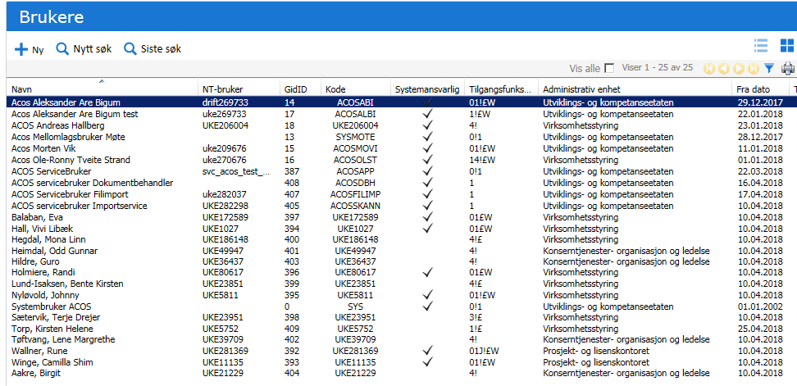
Oppdatert pr. 26.04.2018

Kurver
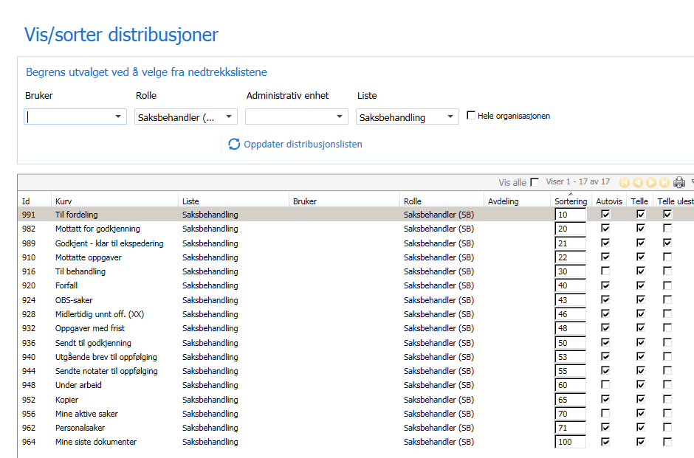
Oppdatert 18.03.2018 |  |  | Lister for SB og Leder (inneholder underkurver) |  |  |  |  |  |  |  | Noarklister Arkiv 1 og 2 (inneholder underkurver)
UKE Saksbehandler i saksbehandlerliste |  |  |  |  | UKE Leder i saksbehandlerliste |  |  |  | UKE Arkivansv1, Saksbehandlingliste | UKE Arkivansv1, Noark visningsliste
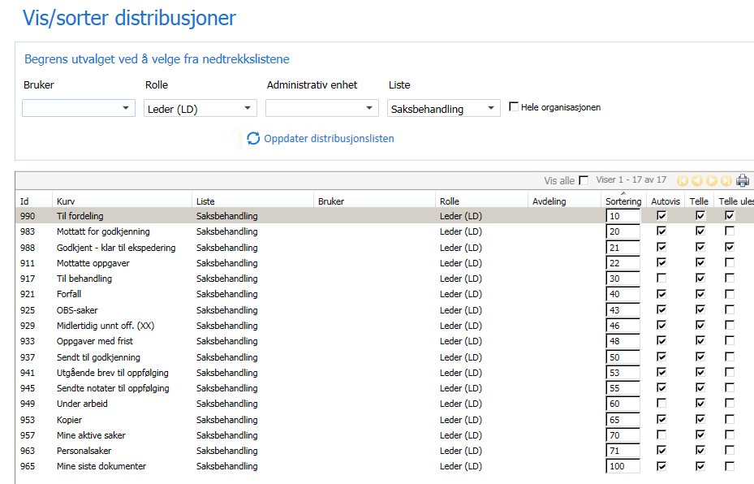
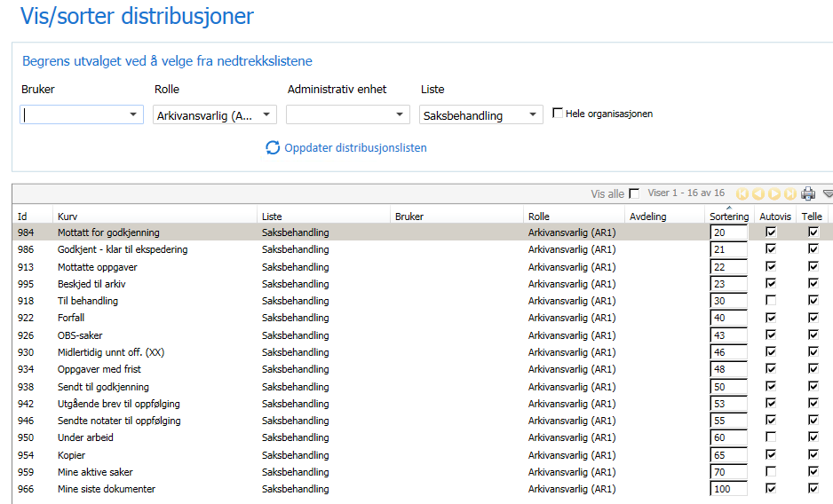
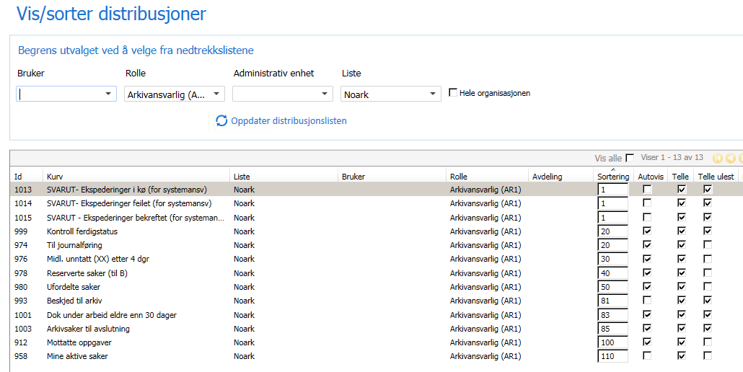

Tittel | Vis dokumenter | Id | Distribusjon | Liste | Autovisning | Tellere uleste | Sortering | Beskrivelse kurv (tool tip)
Saker til avslutning |  | 689 | 1.2 | Noark | Ja | Ja | 85 | Arkivsaker som saksansvarlig er ferdig med og har sendt til avslutning til arkivet
Beskjed til arkiv |  | 594 | 1.2 | Noark, SB | Ja | Ja | 82 | Inneholder oppgavetype "Beskjed til arkiv" Fanger opp pålogget brukers adm.enhet og underliggende adm.enheter
Dok under arbeid eldre enn 30 dager (ORG) |  | 693 | 1.2 | Noark | Ja | Ja | 83 | Dokumenter under arbeid (status R) som har journaldato eldre enn 30 dager. Arkivet følger opp med saksbehandler om disse skulle vært ekspedert eller feilregistrert. |  | IKKE distri. I UKE
Mine dok under arbeid eldre enn 30 dager (SBH) |  | 692 | 1,2,3,4 | Saksbehandler | Ja | Ja | 62 | Saksbehandlers dokumenter under arbeid (status R) som har journaldato eldre enn 30 dager.
Forfall |  | 605 | 1,2,3,4 | Saksbehandler | Ja | Ja | 40 | Journalposter og oppg. som er forfalt eller forfaller innen 5 dager. HK m/ 2 underkurver
Forfall inngående |  | 606 |  |  |  |  |  | Inngående journalposter med forfallsdato som er passert eller hvor forfallsdato inntreffer om mindre enn 5 dager.
Forfall N-notat |  | 608 |  |  |  |  |  | Forfall på N-notat. Forfallsdato som er passert eller hvor forfallsdato inntreffer om mindre enn 5 dager.
Forfalte innsyn |  | 737 | 1.2 | Noark | Ja | Ja | 56 | Journalposter med innsynbestillinger som ikke er ekspedert ut etter 7 dager og har vedlegg som ikke er vurdert. HK m/2 underkurver
Forfalte innsyn |  | 709 |  |  |  |  |  | Journalposter med innsynbestillinger som ikke er ekspedert ut etter 7 dager og har vedlegg som ikke er vurdert.
Forfalte innsyn iht. frist |  | 710 |  |  |  |  |  | Journalposter med innsynbestillinger som ikke er ekspedert ut i henhold til frist dato og har vedlegg som ikke er vurdert.
Godkjent - klar til ekspedering |  | 697 | 1,2,3,4 | Saksbehandler | Ja | Ja | 22 | Dok.type U,N,X som er godkjent og returnert til saksbehandler for ekspedering
Innsyn Inn |  | 711 | 1.2 | Noark | Ja | Ja | 55 | Journalposter med ubehandlede innsynbestillinger som ikke er fordelt til en saksbehandler.
Innsyn klar for ekspedering |  |  | 1.2 | Noark | Ja | Ja | 56 | Journalposter som har innsynbestillinger med ferdigbehandlede saksdokumenter men som ikke er ekspedert og ikke har status utgått.
 |  |  | 3.4 | Saksbehandler | Ja | Ja | 35
Innsyn under behandling |  | 736 | 1.2 | Noark | Ja | Ja | 57 | Innsynsbestillinger som er påført saksbehandler, men ikke er ferdigbehandlet og ekspedert. HK m/2 underkurver
Innsyn under behandling |  | 714 |  |  |  |  |  | Journalposter med innsynbestillinger som er påført saksbehandler men som ikke er ferdigbehandlet og ikke har status utgått eller ekspedert.
Innsyn under behandling uten forfalte iht. frist |  | 715 |  |  |  |  |  | Journalposter med innsyn som er påført saksbehandler, ikke er ferdigbehandlet, ikke har status utgått eller ekspedert og ikke er forfalt iht. frist.
Innsyn under behandling (Avdeling) |  | 713 | 3 | Saksbehandler | Ja | Ja | 35 | Journalposter med innsynbestillinger som er under behandling for avdelingen til pålogget bruker.
Innsynsmeldinger (Avdeling) |  | 716 | 3 | Saksbehandler | Ja | Ja | 35 | Journalposter med ubesvarte innsynmeldinger som er sendt til avdelingen til pålogget bruker.
Kontroll ferdigstatus |  | 695 | 1.2 | Noark | Ja | Ja | 20 | Journalposter som er godkjent men ikke er ekspedert ut etter 5 dager, står dermed fortsatt i status F. Oppfølgingskurv for arkivet.
Kopier |  | 612 | 1,2,3,4 | Saksbehandler | Ja | Ja | 65 | Inneholder alle journalposter av alle dokumenttyper hvor pålogget bruker er en av kopimottakerne
Kopi av oppgaver |  | 611 | 1,2,3,4 | Saksbehandler | Ja | Ja | 23 | Pålogget bruker er kopimottker av en oppgave.
Mine aktive saker |  |  | 1,2,3,4 | Saksbehandler | Nei |  | 70 | Saksbehandlers aktive saker. Unntak for sakstype PE.
 |  |  | 1.2 | Noark | Nei |  | 110
Mine innsyn |  | 717 | 3.4 | Saksbehandler | Ja | Ja | 35 | Journalposter med innsynbestillinger som ikke er ferdigbehandlet og fordelt til pålogget bruker.
Mine innsynsmeldinger |  | 719 | 1,2,3,4 | Saksbehandler | Ja | Ja | 35 | Journalposter hvor pålogget bruker har fått en innsynmelding på en innsynbestilling under behandling.
Mine innsynsmeldinger (kopi) |  | 718 |  |  |  |  |  | Pålogget bruker har fått kopi av en innsynmelding og hvor innsynbestillingen ikke er ekspedert. (Underkurv til mine innsynsmeldinger)
Mottatt for godkjenning |  | 680 | 1,2,3,4 | Saksbehandler | Ja | Ja | 20 | Oppgaver mottatt for godkjenning.
Mottatte oppgaver |  | 618 | 1,2,3,4 | Saksbehandler | Ja | Ja | 22 | Oppgaver som beskjeder, uttalelse, godkjenning, og svar på disse
 |  | 618 | 1.2 | Noark | Ja | Ja | 30
Oppfølging utgående |  | 694 | 1,2,3,4 | Saksbehandler | Ja | Ja | 40 | Utgående journalposter med forfallsdato som er passert eller hvor forfallsdato inntreffer om mindre enn 5 dager.
OBS-saker |  | 619 | 1,2,3,4 | Saksbehandler | Ja | Ja | 43 | Saksbehandlers aktive saker med OBS-dato innen 4 dager
Oppgaver med frist |  | 620 | 1,2,3,4 | Saksbehandler | Ja | Ja | 48 | Oppgaver med frist som utløper om mindre enn 3 timer.
Personal |  | 621 | 1,3,4 | Saksbehandler | Ja | Ja | 71 | Saksansvarlig sine personalsaker og personalmapper
Reserverte saker (til B) |  | 622 | 1.2 | Noark | Ja | Ja | 80 | Reserverte arkivsaker opprettet av saksbehandler. Kvalitetssikres av arkivet og settes til B
Sendt til godkjenning |  | 623 | 1,2,3,4 | Saksbehandler | Ja | Ja | 50 | Oppgaver sendt til godkjenning
Siste saker |  | 625 | Ikke for distribusjon |  |  |  |  | Siste arkivsaker pålogget bruker har vært inne på.
1. Skannede dok. til journalføring | X | 626 | 1 | Skannfordeling | Nei |  | 1 | Kurv for import fra bunkeskanning
2. Skannede brukerrelaterte saker | X | 627 | 1.2 | Skannfordeling | Nei |  | 2 | Kurv for import fra bunkeskanning, brukerrelaterte saker
3. Skannede personalsaker | X | 628 | 1 | Skannfordeling | Nei |  | 4 | Kurv for import fra bunkeskanning, personalsaker
4. Skannede varslingssaker | X | 629 | 1 | Skannfordeling | Nei |  | 5 | Kurv for import fra bunkeskanning, varslingssaker
X. Skan 5 | X | 630 | Ikke distribuert |  |  |  |  | Kurv for import fra bunkeskanning
X. Skan 6 | X | 631 | Ikke distribuert |  |  |  |  | Kurv for import fra bunkeskanning
X. Skan 7 | X | 632 | Ikke distribuert |  |  |  |  | Kurv for import fra bunkeskanning
X. Skan 8 | X | 633 | Ikke distribuert |  |  |  |  | Kurv for import fra bunkeskanning
X. Skan 9 | X | 634 | Ikke distribuert |  |  |  |  | Kurv for import fra bunkeskanning
Til behandling |  | 635 | 1,2,3,4 | Saksbehandler | Nei | Ja | 30 | Innboks og restanse på brev og notater.
Innboks for inngående journalposter |  | 682 |  |  |  |  |  | Innboks for Journalposter av type I
Innboks N-notater |  | 610 |  |  |  |  |  | Innboks for Journalposter av type N
Innboks X-notater |  | 681 |  |  |  |  |  | Innboks for Journalposter av type X
Intern mottaker på utg. |  | 691 |  |  |  |  |  | Innboks for Journalposter av type U der pålogget bruker er mottaker.
Til fordeling |  | 636 | 3.4 | Saksbehandler | Ja | Ja | 10 | Ufordelte dokumenter og oppgaver til alle adm.enheter brukeren er postfordeler for. HK m/ 3 underkurver
Ufordelt inngående (som postfordeler) |  | 637 |  |  |  |  |  | Inneholder alle ufordelte inngående journalposter på de avdelinger som man er postfordeler på.
Ufordelte notater (som postfordeler) |  | 638 |  |  |  |  |  | Inneholder ufordelte notater sendt til de adm.enheter hvor man er postfordeler.
Ufordelte oppgaver (som postfordeler) |  | 639 |  |  |  |  |  | Inneholder ufordelte oppgaver som er sendt til de adm.enheter man er postfordeler på
Til journalføring |  | 640 | 1.2 | Noark | Ja | Ja | 81 | Dokumenter til journalføring (samlekurv for alle dokumenttyper).
Dok.type I til journalføring |  | 601 |  |  |  |  |  | Dok type I til jføring
Dok.type N til journalføring |  | 602 |  |  |  |  |  | Dok.type N til jføring
Dok.type U til journalføring |  | 603 |  |  |  |  |  | Dok.type U til jføring
Dok.type S til journalføring |  | 725 |  |  |  |  |  | Dok.type S til jføring
Dok.type X til journalføring |  | 604 |  |  |  |  |  | Dok.type X til jføring
Ufordelte saker |  | 641 | 1.2 | Noark | Ja | Ja | 50 | Saker uten saksansvarlig eldre enn 10 dager
Under arbeid |  | 642 | 1,2,3,4 | Saksbehandler | Nei | Nei | 60 | Dokumenter under arbeid (uten doktype Z). Journalposter forsvinner når de er på "Til godkjenning"-flyt.
Varsling - til behandling |  | 696 | 1,3,4 | Saksbehandler | Nei | Nei | 30 | Innboks og restanse på varslingssaker

Siste saker |  |  | Autovisning/distribuert automatisk for alle
Mine siste dokumenter |  |  | Autovisning/distribuert automatisk for alle

Kurver som ikke er i bruk i NAV:
X. Avslutt sak (alt.2) |  | 678
X. Avslutt sak (alt1) |  | 679
X. Beskjed til arkiv (alt. 2) |  | 595
X. Fordeling av oppgaver |  | 645
X. Haster |  | 646
X. Haster |  | 648
X. Haster litt |  | 647
X. Haster veldig |  | 649
X. Mottatt for godkj. -haster |  | 650
X. Mottatt for godkj. -haster litt |  | 651
X. Mottatt for godkj. -haster mye |  | 652
X. Kontroll dok i status F |  | 677
X. Midl. Unntatt (XX) etter 4 dgr |  | 613
X. Midlertidig unnt off. (XX) |  | 614
X. Innboks oppgaver med prioritet |  | 653
X. Mine siste dokumenter |  | 616
X. Mottatt for ekspedering |  | 656
X. Mottatt for uttalelse |  | 685
X. Mottatte oppgaver2 |  | 684
X. Oppgaver |  | 683
X. Oppgaver jeg har hatt på saksflyt |  | 658
X. Oppgaver på saksflyt |  | 659
X. Oppgaver på saksflyt i min avdeling |  | 660
X. Restanse |  | 661
X. Restanse inngående og utgående |  | 662
X. Restanse notat |  | 663
X. Saker uten sakstype |  | 667
X. Sendt til uttalelse |  | 686
X. Sendte oppgaver |  | 668
X. Til journalføring notater |  | 669
X. Dok.type N til journalføring |  | 602
X. Dok.type X til journalføring |  | 604
X. Til oppfølging |  | 670
X. Sendte notater til oppfølging |  | 624
X. Utgåene brev til oppfølging |  | 643
X. Tomme saker |  | 671
X. Saker med tittel >skriv tittel her> |  | 665
X. Saker uten journalposter |  | 666
X. Ufordelte dokumenter |  | 673
X. Ufordelt inngående |  | 672
X. Ufordelte notater |  | 674
X. Ufordelte oppgaver |  | 675
X. Forfall utgående |  | 607

